PORTADA
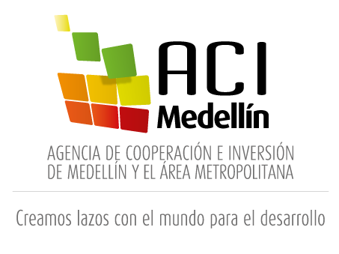
2018

PLAN ANUAL DE ADQUISICIONES
2018

26 de julio de 2018

CONSOLIDADO
Fechas estimadas inicio de procesos de selección |  |  | Modalidad de selección
 | Mes | Cantidad | Tipo de proceso | Cantidad
 | Enero | 14 | Mínima cuantía | 20 | 
 | Febrero | 6
 | Marzo | 5 | Contratación directa | 31
 | Abril | 2
 | Mayo | 2 | Subasta Inversa | 4
 | Junio | 6
 | Julio | 5 | Colombia Compra Eficiente | 1
 | Agosto | 7 | Contrato marco Alcaldía de Medellín | 5
 | Septiembre | 4 | Total | 61
 | Octubre | 5
 | Noviembre | 3
 | Diciembre | 2 | Fuente de los recursos |  |  | Fuente de los recursos
Total |  | 61 | Funcionamiento |  |  | Inversión | 

Valor total plan anual de adquisiciones a 26 de julio de 2018
$ 2,617,026,973 |  |  | 43 |  |  | 18

